Referencia
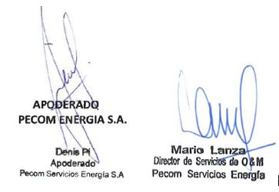
2) ANEXO C - LISTADO DE PRODUCTOS QUÍMICOS

1. Items destacados (gris): productos sugeridos en propuesta técnica, que tienen o tendrían consumo en campo.
 |  |  |  | factor de Ajuste |  | 1.0044705543 | 1.0434320998 | 1.0759136693 | 1.0806347563
Ítem N° | Nombre comercial | Tipo de Producto | Dosis típica promedio (Solo a título de referencia) | Unidad de medida (UM) de dosis sugeridas [Si se utiliza otra aclarar en observaciones] | Precio - Marzo 22 (Base) | Precio - Abril 22 | Precio - Mayo 22 | Precio - Junio 22 | Precio Julio 22 | Moneda/UM | Observaciones
1.1 | DBN5130 | Desemulsionante | 50 | ppm | 5.30 | 5.32 | 5.53 | 5.70 | 5.73 | USD/lt
1.2 | DBN1525 | Desemulsionante | 50 | ppm | 4.94 | 4.96 | 5.15 | 5.32 | 5.34 | USD/lt
1.3 | DBN1488 | Desemulsionante | 45 | ppm | 5.13 | 5.15 | 5.35 | 5.52 | 5.54 | USD/lt | Se considera emplear este producto en la deshidratación
2.1 | BX960 | Biocida base THPS | 35 | ppm | 3.29 | 3.30 | 3.43 | 3.54 | 3.56 | USD/lt | Para Water Wells y control dual (bactericida e inhibición de la corrosión) en oleoducto a Pto Hernández y PTC
2.2 | BX908 | Biocida base THPS | 17 | ppm | 5.52 | 5.54 | 5.76 | 5.94 | 5.97 | USD/lt
3 | BXC3201 | Biocida base Gluta | 30 | ppm | 2.76 | 2.77 | 2.88 | 2.97 | 2.98 | USD/lt
4 | BX836 | Biocida base Amonio Cuaternario | 40 | ppm | 3.10 | 3.11 | 3.23 | 3.34 | 3.35 | USD/lt
5 | BXC2070 | Biocida basado en otras químicas (Ej. DBNPA, THNM, mezclas, etc.) | 35 | ppm | 3.74 | 3.76 | 3.90 | 4.02 | 4.04 | USD/lt
6.1 | CY802 | Inhibidor de Corrosión | 35 | ppm | 3.16 | 3.17 | 3.30 | 3.40 | 3.41 | USD/lt | Se lo sugiere en pozos productores y de inyección
6.2 | CY50W | Inhibidor de Corrosión | 25 | ppm | 5.10 | 5.12 | 5.32 | 5.49 | 5.51 | USD/lt | Control dual en oleoducto a Pto Hernández y PTC
6.3 | CY51W | Inhibidor de Corrosión | 25 | ppm | 5.13 | 5.15 | 5.35 | 5.52 | 5.54 | USD/lt | Sugerido para aplicar en forma de batch: inicio de tratamiento/luego de intervenciones
6.4 | CY2800 | Inhibidor de Corrosión | 25 | ppm | 4.66 | 4.68 | 4.86 | 5.01 | 5.04 | USD/lt | Presenta acción dual: inhibidor de corrosión y bactericida
6.5 | CY8890 | Inhibidor de Corrosión | 25 | ppm | 4.04 | 4.06 | 4.22 | 4.35 | 4.37 | USD/lt
7.1 | IC7005 | Inhibidor de Incrustación | 35 | ppm | 3.44 | 3.46 | 3.59 | 3.70 | 3.72 | USD/lt | Inhibición de Incrustaciones en BES
7.2 | IC7005D | Inhibidor de Incrustación | 20 | ppm | 2.54 | 2.55 | 2.65 | 2.73 | 2.74 | USD/lt | Inhibición de Incrustaciones en BES
7.3 | IC1315 | Inhibidor de Incrustación | 10 | ppm | 2.53 | 2.54 | 2.64 | 2.72 | 2.73 | USD/lt | Control de Incrustaciones en LTW, PTA y Baterías
7.4 | IC5094 | Inhibidor de Incrustación | 35 | ppm | 3.00 | 3.01 | 3.13 | 3.23 | 3.24 | USD/lt
7.5 | IC7016 | Inhibidor de Incrustación | 35 | ppm | 3.11 | 3.12 | 3.25 | 3.35 | 3.36 | USD/lt | Inhibición de Incrustaciones en BES
8.1 | BSH300 | Secuestrante de Sulfhídrico | 10 | lt x MMm3 x ppm H2S | 1.80 | 1.81 | 1.88 | 1.94 | 1.95 | USD/lt | lts de producto químico por kg de H2S a secuestrar
8.2 | BSH8050 | Secuestrante de Sulfhídrico | 7 | lt x MMm3 x ppm H2S | 3.05 | 3.06 | 3.18 | 3.28 | 3.30 | USD/lt | lts de producto químico por kg de H2S a secuestrar
9 | BSH8080 | Secuestrante de Sulfhídrico de pH no alcalino - No incrustante | 6 | lt x MMm3 x ppm H2S | 3.13 | 3.14 | 3.27 | 3.37 | 3.38 | USD/lt | lts de producto químico por kg de H2S a secuestrar
10 | BX256 | Secuestrante de especies de Sulfuro y Sulfhídrico en agua | 12 | ppm x ppm de sulfuro disuelto | 3.32 | 3.33 | 3.46 | 3.57 | 3.59 | USD/lt | Control de sulfuros en PTA y LTW
11 | SB14 | Inhibidor de Hidratos Termodinámico base diluyente metanol | Ver observaciones | ppm | 1.34 | 1.35 | 1.40 | 1.44 | 1.45 | USD/lt | El volumen de producto químico a emplear es función del grado de subenfriamiento que se desea alcanzar.
12 | SB25 | Inhibidor de Hidratos Termodinámico base MEG | Ver observaciones | ppm | 2.72 | 2.73 | 2.84 | 2.93 | 2.94 | USD/lt | El volumen de producto químico a emplear es función del grado de subenfriamiento que se desea alcanzar.
13.1 | SB22 | Inhibidor de Hidratos Cinético | Ver observaciones | ppm | 3.05 | 3.06 | 3.18 | 3.28 | 3.30 | USD/lt | El volumen de producto químico a emplear es función del grado de subenfriamiento que se desea alcanzar.
13.2 | BHI50 | Inhibidor de Hidratos Cinético | Ver observaciones | ppm | 3.66 | 3.68 | 3.82 | 3.94 | 3.96 | USD/lt | El volumen de producto químico a emplear es función del grado de subenfriamiento que se desea alcanzar.
14.1 | IPB78 | Inhibidor y dispersante de parafinas | 250 | ppm | 5.31 | 5.33 | 5.54 | 5.71 | 5.74 | USD/lt
14.2 | IPB22 | Inhibidor y dispersante de parafinas | 250 | ppm | 5.42 | 5.44 | 5.66 | 5.83 | 5.86 | USD/lt
15.1 | IPB935 | Inhibidor y dispersante de parafinas y asfaltenos | 500 | ppm | 6.09 | 6.12 | 6.35 | 6.55 | 6.58 | USD/lt | Control de parafinas en pozos y líneas
15.2 | IPB530 | Inhibidor y dispersante de parafinas y asfaltenos | 300 | ppm | 6.73 | 6.76 | 7.02 | 7.24 | 7.27 | USD/lt
15.3 | IPB935D | Inhibidor y dispersante de parafinas y asfaltenos | 1000 | ppm | 4.69 | 4.71 | 4.89 | 5.05 | 5.07 | USD/lt | Control de parfinas en pozos y líneas
15.4 | IPB651 | Inhibidor y dispersante de parafinas y asfaltenos | 300 | ppm | 6.23 | 6.26 | 6.50 | 6.70 | 6.73 | USD/lt | Oleoducto Pto Hernández
15.5 | IPB650 | Inhibidor y dispersante de parafinas y asfaltenos | 300 | ppm | 5.65 | 5.68 | 5.90 | 6.08 | 6.11 | USD/lt
15.6 | IPB900 | Inhibidor y dispersante de parafinas y asfaltenos | 300 | ppm | 5.94 | 5.97 | 6.20 | 6.39 | 6.42 | USD/lt
15.7 | IPB953 | Inhibidor y dispersante de parafinas y asfaltenos | 300 | ppm | 5.74 | 5.77 | 5.99 | 6.18 | 6.20 | USD/lt | Control de parafinas en pozos y líneas
16 | DPA7367S | Solvente de Parafinas y asfaltenos base High Flash /Aromático pesado | Ver observaciones | ppm | 6.08 | 6.11 | 6.34 | 6.54 | 6.57 | USD/lt | Producto químico usualmente empleado en limpiezas. Las limpiezas contemplan volúmenes, en lugar de concentración de químico.
17.1 | IPB78 | Dispersante de parafinas | 250 | ppm | 5.31 | 5.33 | 5.54 | 5.71 | 5.74 | USD/lt
17.2 | DPB350 | Dispersante de parafinas | Ver observaciones | ppm | 4.24 | 4.26 | 4.42 | 4.56 | 4.58 | USD/lt | Producto químico usualmente empleado en limpiezas. Las limpiezas contemplan volúmenes, en lugar de concentración de químico.
18.1 | DPA7367S | Inhibidor y dispersante de asfaltenos | Ver observaciones | ppm | 6.08 | 6.11 | 6.34 | 6.54 | 6.57 | USD/lt | Producto químico usualmente empleado en limpiezas. Las limpiezas contemplan volúmenes, en lugar de concentración de químico.
18.2 | DPA7367 | Inhibidor y dispersante de asfaltenos | Ver observaciones | ppm | 5.87 | 5.90 | 6.12 | 6.32 | 6.34 | USD/lt | Producto químico usualmente empleado en limpiezas. Las limpiezas contemplan volúmenes, en lugar de concentración de químico.
19.1 | ESB900 | Agente Espumante para pozos de gas | min.2000 | ppm x Km. Long. Tubería x " Diam. Tubería | 4.26 | 4.28 | 4.45 | 4.58 | 4.60 | USD/lt | Habitualmente 2000 a 5000 ppm sobre líquido producido
19.2 | ESB800 | Agente Espumante para pozos de gas | min.2000 | ppm x Km. Long. Tubería x " Diam. Tubería | 3.98 | 4.00 | 4.15 | 4.28 | 4.30 | USD/lt | Habitualmente 2000 a 5000 ppm sobre líquido producido
19.3 | ESB9846 | Agente Espumante para pozos de gas | min.2000 | ppm x Km. Long. Tubería x " Diam. Tubería | 2.22 | 2.23 | 2.32 | 2.39 | 2.40 | USD/lt | Habitualmente 2000 a 5000 ppm sobre líquido producido
20.1 | ICS400 | Producto Dual Inhibidor de corrosión e incrustación | 50 | ppm | 3.90 | 3.92 | 4.07 | 4.20 | 4.21 | USD/lt | Inhibidor dual para pozos Bombeo Mecánico
20.2 | ICS600 | Producto Dual Inhibidor de corrosión e incrustación | 50 | ppm | 4.20 | 4.22 | 4.38 | 4.52 | 4.54 | USD/lt
21.1 | ESB310 | Vela Espumante para pozo de gas / surgente | 4 | Unidades x día | 659.44 | 662.39 | 688.08 | 709.50 | 712.61 | USD/balde | Velas/m3 de líquido a desalojar. Cada balde contiene aprox. 48 velas.
21.2 | ESB600 | Vela Espumante para pozo de gas / surgente | 4 | Unidades x día | 642.59 | 645.46 | 670.50 | 691.37 | 694.41 | USD/balde | Velas/m3 de líquido a desalojar. Cada balde contiene aprox. 48 velas.
22 | ESB140 | Vela Ácida para pozo de gas / surgente | 4 | Unidades x día | 578.87 | 581.46 | 604.01 | 622.81 | 625.55 | USD/balde | Velas/m3 de líquido a desalojar. Cada balde contiene aprox. 48 velas.
23 | NO SE DISPONE | Vela Biocida para pozo de gas / surgente | 0 | Unidades x día | - | - | - | - | - | USD/lt
24.1 | FBS8000 | Floculante | 10 | ppm | 2.37 | 2.38 | 2.47 | 2.55 | 2.56 | USD/lt
24.2 | FBS9670 | Floculante | 8 | ppm | 2.57 | 2.58 | 2.68 | 2.77 | 2.78 | USD/lt | Control de hidrocarburos y SST LTW y PTA
24.3 | FBS1401 | Floculante | 7 | ppm | 7.41 | 7.44 | 7.73 | 7.97 | 8.01 | USD/lt
25 | NO SE DISPONE | Floculante apto para uso en agua de consumo humano | - | ppm | - | - | - | - | - | USD/lt
26 | FBS9550 | Desemulsionante Inverso | 5 | ppm | 8.65 | 8.69 | 9.03 | 9.31 | 9.35 | USD/lt
27 | FBS9560 | Coagulante Primario | 7 | ppm | 3.29 | 3.30 | 3.43 | 3.54 | 3.56 | USD/lt
28 | SO4345 | Secuestrante de Oxígeno | 10 | ppm x ppm O2 | 1.89 | 1.90 | 1.97 | 2.03 | 2.04 | USD/lt
29.1 | RT75 | Ruptor de Emulsión | Ver observaciones | ppm | 4.47 | 4.49 | 4.66 | 4.81 | 4.83 | USD/lt | En general, se emplea en la resolucion de emulsiones estabilizadas por distintos factores, por lo que la concentración empleada es muy variable. De ser necesario se emplearía en el tratamiento de deshidratación.
29.2 | RT80 | Ruptor de Emulsión | Ver observaciones | ppm | 4.63 | 4.65 | 4.83 | 4.98 | 5.00 | USD/lt | En general, se emplea en la resolucion de emulsiones estabilizadas por distintos factores, por lo que la concentración empleada es muy variable. De ser necesario se emplearía en el tratamiento de deshidratación.
29.3 | RT10 | Ruptor de Emulsión | Ver observaciones | ppm | 5.71 | 5.74 | 5.96 | 6.14 | 6.17 | USD/lt | En general, se emplea en la resolucion de emulsiones estabilizadas por distintos factores, por lo que la concentración empleada es muy variable.
30 | DPB350 | Surfactante - Desengrasante base agua | Ver observaciones | ppm [g/m3 soluc. De limpieza a emplear] | 4.24 | 4.26 | 4.42 | 4.56 | 4.58 | USD/lt | Producto químico usualmente empleado en limpiezas. Las limpiezas contemplan volúmenes, en lugar de concentración de químico.
31 | KPF7 | Packer Fluid | 5000 | ppm | 3.24 | 3.25 | 3.38 | 3.49 | 3.50 | USD/lt | lts de producto químico por metro de fluido de empaque a tratar
32 | DPB250 | Detergente base Agua - Lavado de Filtros | Ver observaciones | ppm [g/m3 soluc. De limpieza a emplear] | 5.83 | 5.86 | 6.08 | 6.27 | 6.30 | USD/lt | Producto químico usualmente empleado en limpiezas. Las limpiezas contemplan volúmenes, en lugar de concentración de químico.
33 | DPB350 | Detergente base Solvente | Ver observaciones | ppm [g/m3 soluc. De limpieza a emplear] | 4.24 | 4.26 | 4.42 | 4.56 | 4.58 | USD/lt | Producto químico usualmente empleado en limpiezas. Las limpiezas contemplan volúmenes, en lugar de concentración de químico.
34 | BX150 | Hipoclorito de Sodio 130 g/Lt | 95 | ppm | 0.69 | 0.69 | 0.72 | 0.74 | 0.75 | USD/lt | Concentración de hipoclorito 80g/lt.
35 | IC106 | Inhibidor de Halita | 5000 | ppm | 4.05 | 4.07 | 4.23 | 4.36 | 4.38 | USD/lt
36 | DS1250 | Removedor de Sulfato de Bario | Ver observaciones | Lt X Kg de BaSO4 | 6.57 | 6.60 | 6.86 | 7.07 | 7.10 | USD/lt | Puro en la instalación a tratar
37.1 | ABC3010 | Ruptor de Espuma | 100 | ppm | 5.92 | 5.95 | 6.18 | 6.37 | 6.40 | USD/lt
37.2 | ABC1000 | Ruptor de Espuma | 100 | ppm | 5.36 | 5.38 | 5.59 | 5.77 | 5.79 | USD/lt
38.1 | DS545 | Desincrustante Ácido mineral | 6 | Lt x Kg de CaCO3 | 0.83 | 0.83 | 0.87 | 0.89 | 0.90 | USD/lt
38.2 | DS592 | Desincrustante Ácido mineral | 3 | Lt x Kg de CaCO4 | 1.38 | 1.39 | 1.44 | 1.48 | 1.49 | USD/lt
38.3 | DS92 | Desincrustante Ácido mineral | 3 | Lt x Kg de CaCO5 | 2.88 | 2.89 | 3.01 | 3.10 | 3.11 | USD/lt
39 | NOVOC DS3500 | Desincrustante Ácido Orgánico | 5 | Lt x Kg de CaCO3 | 1.93 | 1.94 | 2.01 | 2.08 | 2.09 | USD/lt | Sal ácida de aminoalquilamida inhibida
40 | NOVOC DS3500 | Desincrustante Ácido Urea Hidrocloruro | 5 | Lt x Kg de CaCO3 | 1.93 | 1.94 | 2.01 | 2.08 | 2.09 | USD/lt | Sal ácida de aminoalquilamida inhibida
41 | DAB6020 | Inhibidor de Arcillas | 3 | Lt x m3 de fluido de estimulación | 8.50 | 8.54 | 8.87 | 9.15 | 9.19 | USD/lt | Habitualmente entre 0,3-5 lts/m3
42 | CY802C2 | Encapsulado de Inhibidor de Corrosión | 18 | Kg x cada 1000 m3 de fluido tratado | 6.91 | 6.94 | 7.21 | 7.43 | 7.47 | USD/lt | Unidad de medidad: lts/1000 m3 de fluidoa tratar. Habitualmente entre 12 y 24 lts/m3
43 | IPB930C3 | Encapsulado de Inhibidor de Parafinas | 18 | Kg x cada 1000 m3 de fluido tratado | 9.79 | 9.83 | 10.22 | 10.53 | 10.58 | USD/lt | Unidad de medidad: lts/1000 m3 de fluidoa tratar. Habitualmente entre 12 y 24 lts/m3
44 | IC7005C2 | Encapsulado de Inhibidor de Incrustación | 18 | Kg x cada 1000 m3 de fluido tratado | 5.72 | 5.75 | 5.97 | 6.15 | 6.18 | USD/lt | Unidad de medidad: lts/1000 m3 de fluidoa tratar. Habitualmente entre 12 y 24 lts/m3
45 | IC109 | Producto dual Inhibidor de Halita e Incrustaciones | min. 1000 | ppm | 4.05 | 4.07 | 4.23 | 4.36 | 4.38 | USD/lt
46 | SB30 | Anticongelante MEG puro | Ver observaciones | - | 2.63 | 2.64 | 2.74 | 2.83 | 2.84 | USD/lt | El volumen de producto químico a emplear es función del grado de subenfriamiento que se desea alcanzar.
47 | SB24 | TEG puro | Ver observaciones | - | 4.71 | 4.73 | 4.91 | 5.07 | 5.09 | USD/lt | El volumen de producto químico a emplear es función del grado de subenfriamiento que se desea alcanzar.
48 | SB82 | Solvente Mutual | Ver observaciones | - | 5.01 | 5.03 | 5.23 | 5.39 | 5.41 | USD/lt | Producto químico usualmente empleado en limpiezas. Las limpiezas contemplan volúmenes, en lugar de concentración de químico.
49 | CY2005 | Inhibidor de corrosión concentrado para estimulación ácida | Ver observaciones | - | 5.02 | 5.04 | 5.24 | 5.40 | 5.42 | USD/lt | Concentración en función del diseño de la estimulación ácida (químico, concentración y tiempo de contacto). Habitualmente entre 4 y 10 lt por m3 a tratar
50 | DS700 | Ac. Fluorhídrico / Bifluoruro amonio | Ver observaciones | - | 6.81 | 6.84 | 7.11 | 7.33 | 7.36 | USD/lt | Producto químico usualmente empleado en limpiezas. Las limpiezas contemplan volúmenes, en lugar de concentración de químico.
51 | PHB649 | Secuestrante de hierro | Ver observaciones | - | 2.55 | 2.56 | 2.66 | 2.74 | 2.76 | USD/lt | Según concentración de hierro a secuestrar
52.1 | PHB300 | Neutralizante alcalino | Ver observaciones | - | 0.87 | 0.87 | 0.91 | 0.94 | 0.94 | USD/lt | Según de pH fluidos a neutralizar y pH objetivo
52.2 | PHB175 | Neutralizante alcalino | Ver observaciones | - | 0.46 | 0.46 | 0.48 | 0.49 | 0.50 | USD/lt | Según de pH fluidos a neutralizar y pH objetivo
52.3 | PHB649 | Neutralizante alcalino | Ver observaciones | - | 2.55 | 2.56 | 2.66 | 2.74 | 2.76 | USD/lt | Según concentración de hierro a secuestrar
53 | NO SE DISPONE | Inhib. de Incrustación para ósmosis apto para agua de consumo humano | - | - | - | - | - | - | - | USD/lt
54 | SB24 | Inhibidor de hidratos (Base TEG) | Ver observaciones | - | 4.71 | 4.73 | 4.91 | 5.07 | 5.09 | USD/lt | El volumen de producto químico a emplear es función del grado de subenfriamiento que se desea alcanzar.
55 | SB45 | Solvente Orgánico | Ver observaciones | - | 2.52 | 2.53 | 2.63 | 2.71 | 2.72 | USD/lt | Producto químico usualmente empleado en limpiezas. Las limpiezas contemplan volúmenes, en lugar de concentración de químico.
56.1 | SB29 | Solvente de Parafinas y asfaltenos | Ver observaciones | - | 3.52 | 3.54 | 3.67 | 3.79 | 3.80 | USD/lt | Producto químico usualmente empleado en limpiezas. Las limpiezas contemplan volúmenes, en lugar de concentración de químico.
56.2 | SB17 | Solvente de Parafinas y asfaltenos | Ver observaciones | - | 4.00 | 4.02 | 4.17 | 4.30 | 4.32 | USD/lt | Producto químico usualmente empleado en limpiezas. Las limpiezas contemplan volúmenes, en lugar de concentración de químico.
 | FBS4500 | Floculante* |  |  |  |  |  |  | 6.20
 | IC8210 | Inhibidor de Incrustación |  |  |  |  |  |  | 17.76
 | FBS1672 | Floculante |  |  |  |  |  |  | 7.01
 | FBS4703 | Coagulante Primario |  |  |  |  |  |  | 1.73

2 . Servicios que se certificarán por metro cubico tratado
 | UM [USD/m3]
 | Mar-22 | Tarifas por metro cubico (Anexo I.III - 1.3 Descripción de las tareas) | Apr-22 | May-22 | Jun-22 | Jul-22
 | 0.9792 | 1.3.14 - Control de la Calidad de Agua en la Planta de Osmosis PTC | 0.9836 | 1.0217 | 1.0535 | 1.0582
 | 0.9792 | 1.3.13 - Control de la Calidad de Agua en la Planta de Osmosis WW8 | 0.9836 | 1.0217 | 1.0535 | 1.0582
 | 0.0205 | 1.3.10 - Control de Hidrocarburos en LTW y PTA | 0.0206 | 0.0214 | 0.0221 | 0.0222
 | 0.0093 | 1.3.11 - Control de Sólidos (SST) en LTW y PTA | 0.0093 | 0.0097 | 0.01 | 0.01
 | 0.0399 | 1.3.12 - Control de Sulfuros en PTA y LTW | 0.0401 | 0.0416 | 0.0429 | 0.0431

FA
 | Fomrula de Ajuste

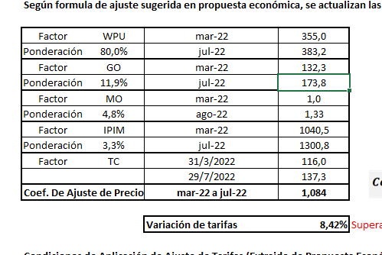
 | Según formula de ajuste sugerida en propuesta económica, se actualizan las tarifas vigentes desde el mes de jul 2.022

 | Factor | WPU | Jul-22 | 379.0
 | Ponderación | 80.0% | Mar-24 | 344.7
 | Factor | GO | Jul-22 | 173.8
 | Ponderación | 11.9% | Mar-24 | 1097.0
 | Factor | MO | Aug-22 | 1.0
 | Ponderación | 4.8% | Apr-24 | 6.54
 | Factor | IPIM | Jul-22 | 1300.8
 | Ponderación | 3.3% | Mar-24 | 9044.9
 | Factor | TC | 2022-07-29 | 137.3
 |  |  | 2022-07-29 | 876.0
 | Coef. De Ajuste de Precios |  | mar-22 a jul-22 | 0.930

 |  |  | Variación de tarifas | -6.96% | Supera el gatillo del 5% se aplica ajuste

 | Condiciones de Aplicación de Ajuste de Tarifas (Extraido de Propuesta Económica)

1 | Cuando se manifieste un incremento de los costos del componente Mano de Obra de la fórmula, derivado de un acuerdo del CCT 644/12 debidamente homologado ante las autoridades correspondientes o por Actas homologadas en las cuales hubiera participado CHEVRON y los cambios de alcance contractuales al momento del pago debidamente autorizados por la Compañía.

 | Asimismo, la Mano de Obra también se ajustará en el mes en que se modifique alguna de las variables de las componentes que la integran el salario del trabajador, y/o en circunstancias operativas que tengan incidencia en el componente Mano de Obra, incluyendo, pero sin limitarse a relevos o reemplazos, incremento de funciones o cambio de alcance de estas últimas.

 | Los acuerdos salariales extraordinarios regionales, locales o puntuales para actividades particulares que hayan sido acordados previamente con las cámaras del sector, serán reconocidos por CHEVRON una vez que PECOM haya presentado la documentación respaldatoria, conforme a los plazos previstos en la presente Oferta.

2 | Cuando exista una variación acumulada mayor al 5 por ciento (5%) en el promedio ponderado de los índices, de acuerdo con la estructura de costo y la evolución de los indicadores asociados, considerando dicha variación respecto a la última redeterminación del precio acordada por las Partes.

3 | Cuando hubiese transcurrido un período de 6 (seis) meses desde que las Partes hayan acordado la última redeterminación del precio o desde el inicio de la vigencia de la prestación del servicio, en caso de que aún no se haya efectuado una redeterminación del precio.

GO
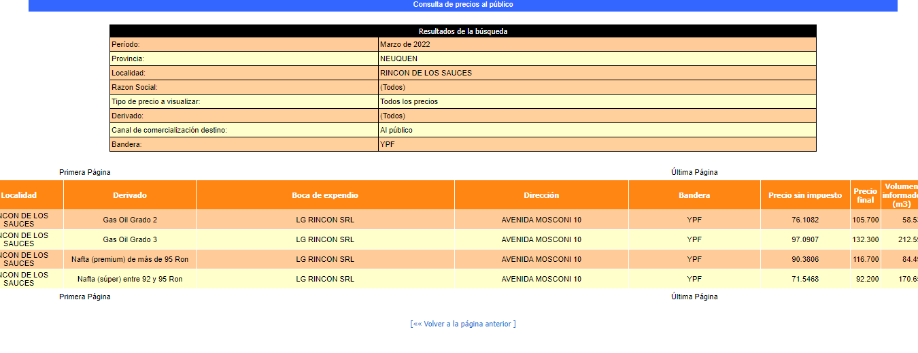
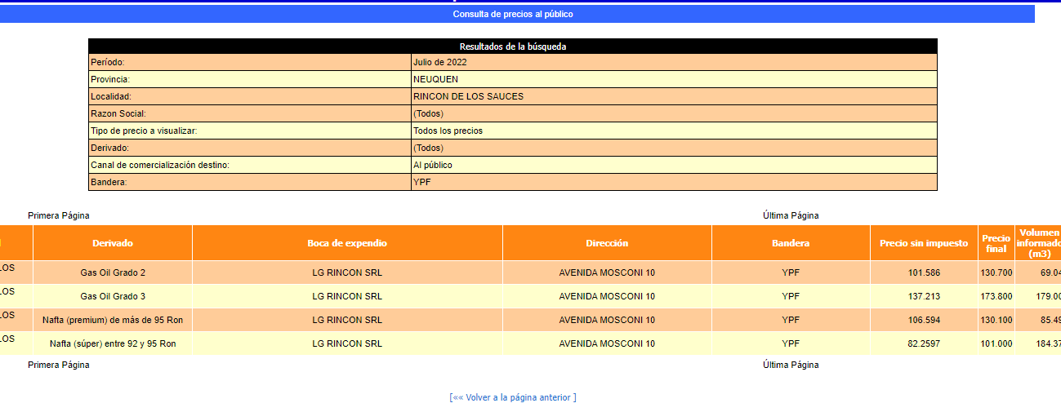
Mar-22 | 132.3
Jul-22 | 173.8
Mar-24 | 1097

WPU
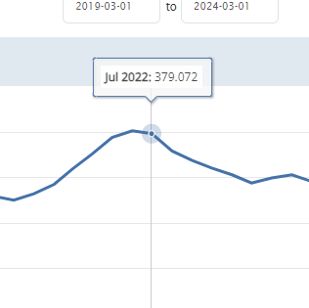
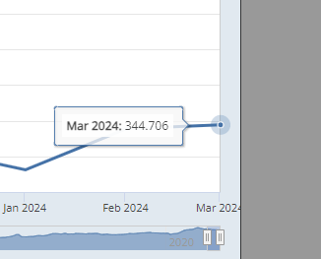
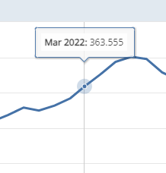
Mar-22 | 363.555
Jul-22 | 379.02
Mar-24 | 344.706

USD
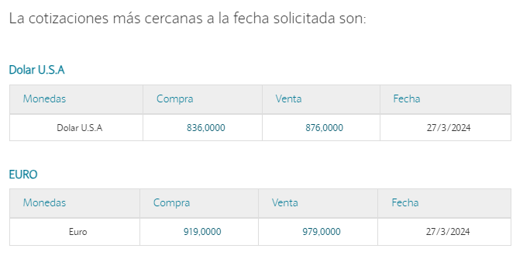
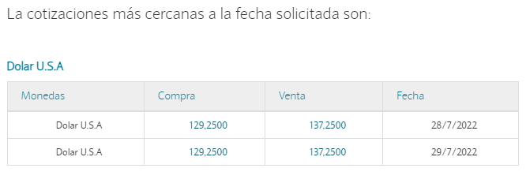
Mar-22 | 116
Jul-22 | 137.25
Mar-24 | 876

